planning
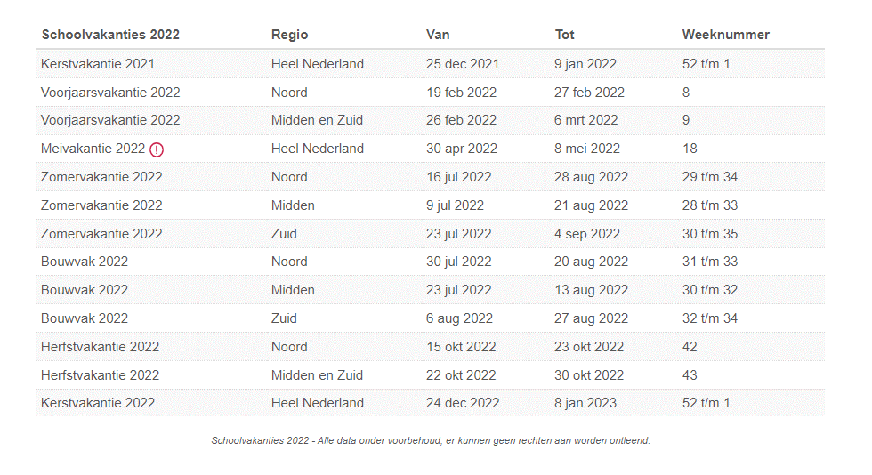
winterseizoen2021/ 2022
39 |  |  |  |  |  | 1 | 2022-09-26 | 2022-09-27 | 2022-09-28 | 2022-09-29 | 2022-09-30 | 2022-10-01
40 | 1 | 1 | 1 | 1 | 1 | 2 | 2022-10-03 | 2022-10-04 | 2022-10-05 | 2022-10-06 | 2022-10-07 | 2022-10-08
41 | 2 | 2 | 2 | 2 | 2 | 3 | 2022-10-10 | 2022-10-11 | 2022-10-12 | 2022-10-13 | 2022-10-14 | 2022-10-15
42 | 3 | 3 | 3 | 3 | 3 | 4 | 2022-10-17 | 2022-10-18 | 2022-10-19 | 2022-10-20 | 2022-10-21 | 2022-10-22
43 |  |  |  |  |  |  | 2022-10-24 | 2022-10-25 | 2022-10-26 | 2022-10-27 | 2022-10-28 | 2022-10-29 | herfstvakantie
44 | 4 | 4 | 4 | 4 | 4 | 5 | 2022-10-31 | 2022-11-01 | 2022-11-02 | 2022-11-03 | 2022-11-04 | 2022-11-05
45 | 5 | 5 | 5 | 5 | 5 | 6 | 2022-11-07 | 2022-11-08 | 2022-11-09 | 2022-11-10 | 2022-11-11 | 2022-11-12
46 | 6 | 6 | 6 | 6 | 6 | 7 | 2022-11-14 | 2022-11-15 | 2022-11-16 | 2022-11-17 | 2022-11-18 | 2022-11-19
47 | 7 | 7 | 7 | 7 | 7 | 8 | 2022-11-21 | 2022-11-22 | 2022-11-23 | 2022-11-24 | 2022-11-25 | 2022-11-26
48 | 8 | 8 | 8 | 8 | 8 | 9 | 2022-11-28 | 2022-11-29 | 2022-11-30 | 2022-12-01 | 2022-12-02 | 2022-12-03
49 | 9 | 9 | 9 | 9 | 9 | 10 | 2022-12-05 | 2022-12-06 | 2022-12-07 | 2022-12-08 | 2022-12-09 | 2022-12-10
50 |  |  |  |  |  |  | 2022-12-12 | 2022-12-13 | 2022-12-14 | 2022-12-15 | 2022-12-16 | 2022-12-17 | sam de roo toernooi hal
51 | 10 | 10 | 10 | 10 | 10 | 11 | 2022-12-19 | 2022-12-20 | 2022-12-21 | 2022-12-22 | 2022-12-23 | 2022-12-24
52 |  |  |  |  |  |  | 2022-12-26 | 2022-12-27 | 2022-12-28 | 2022-12-29 | 2022-12-30 | 2022-12-31
1 |  |  |  |  |  |  | 2023-01-02 | 2023-01-03 | 2023-01-04 | 2023-01-05 | 2023-01-06 | 2023-01-07
2 | 11 | 11 | 11 | 11 | 11 | 12 | 2023-01-09 | 2023-01-10 | 2023-01-11 | 2023-01-12 | 2023-01-13 | 2023-01-14
3 | 12 | 12 | 12 | 12 | 12 | 13 | 2023-01-16 | 2023-01-17 | 2023-01-18 | 2023-01-19 | 2023-01-20 | 2023-01-21
4 | 13 | 13 | 13 | 13 | 13 | 14 | 2023-01-23 | 2023-01-24 | 2023-01-25 | 2023-01-26 | 2023-01-27 | 2023-01-28
5 | 14 | 14 | 14 | 14 | 14 | 15 | 2023-01-30 | 2023-01-31 | 2023-02-01 | 2023-02-02 | 2023-02-03 | 2023-02-04
6 | 15 | 15 | 15 | 15 | 15 | 16 | 2023-02-06 | 2023-02-07 | 2023-02-08 | 2023-02-09 | 2023-02-10 | 2023-02-11
7 | 16 | 16 | 16 | 16 | 16 | 17 | 2023-02-13 | 2023-02-14 | 2023-02-15 | 2023-02-16 | 2023-02-17 | 2023-02-18
8 | 17 | 17 | 17 | 17 | 17 | 18 | 2023-02-20 | 2023-02-21 | 2023-02-22 | 2023-02-23 | 2023-02-24 | 2023-02-25
9 |  |  |  |  |  |  | 2023-02-27 | 2023-02-28 | 2023-03-01 | 2023-03-02 | 2023-03-03 | 2023-03-04 | voorjaarsvakantie
10 | 18 | 18 | 18 | 18 | 18 | 19 | 2023-03-06 | 2023-03-07 | 2023-03-08 | 2023-03-09 | 2023-03-10 | 2023-03-11
11 | 19 | 19 | 19 | 19 | 19 | 20 | 2023-03-13 | 2023-03-14 | 2023-03-15 | 2023-03-16 | 2023-03-17 | 2023-03-18
12 | 20 | 20 | 20 | 20 | 20 |  | 2023-03-20 | 2023-03-21 | 2023-03-22 | 2023-03-23 | 2023-03-24 | 2023-03-25
13 |  |  |  |  |  |  | 2023-03-27 | 2023-03-28 | 2023-03-29 | 2023-03-30 | 2023-03-31 | 2023-04-01

